E-Rモデル エンティティ一覧
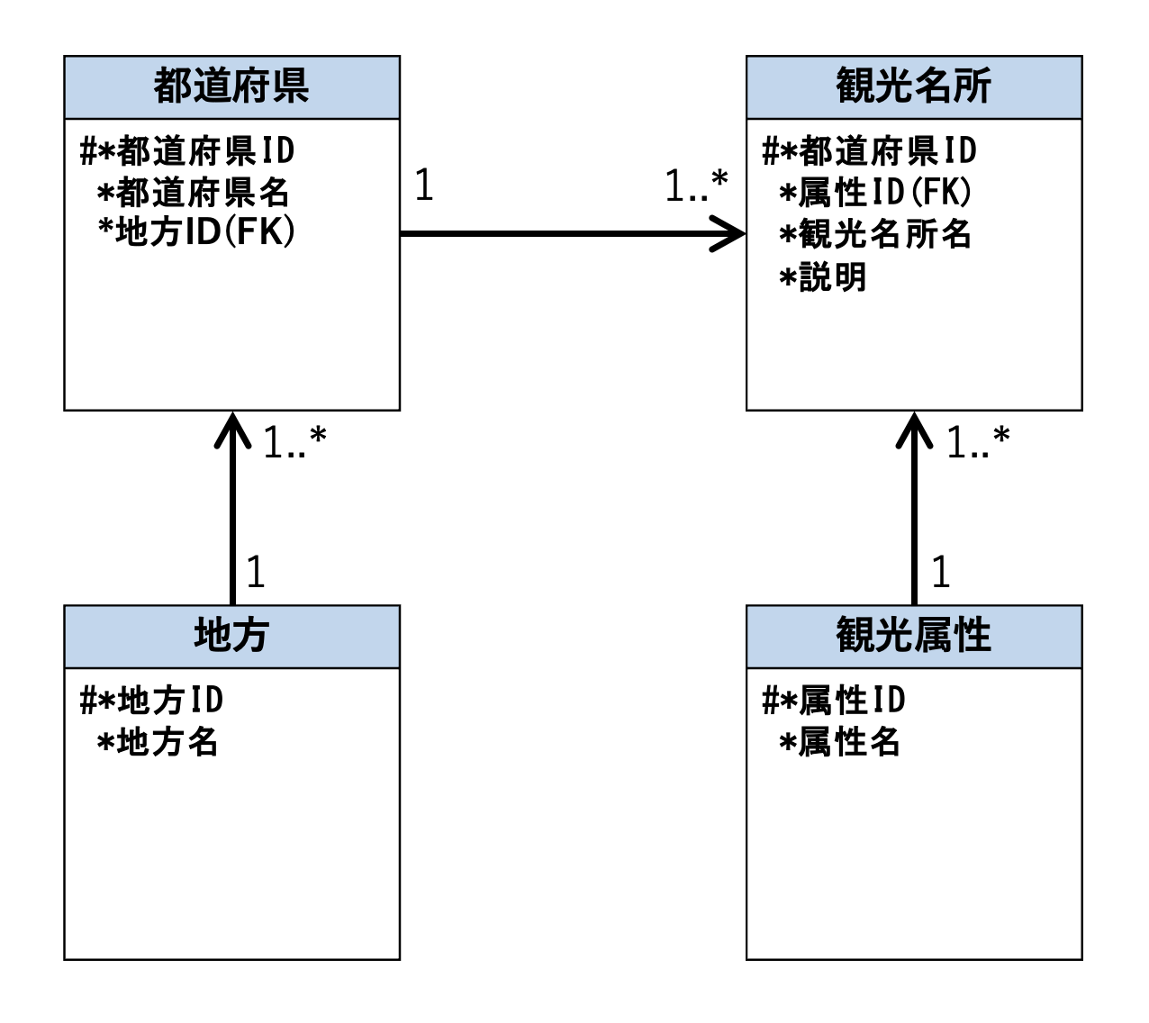
E-R図
システム名 |  | トラべルーレット |  | 作成者 | 徳永 太郎
工程名 |  | システム設計 |  | 作成日付 | 2023-10-03
ドキュメント名 |  | トラべルーレットデータベース設計書 |  | バージョン | ver1.0
E-R図ID |  | ER001 |  | 更新者
概要 |  | トラべルーレットにおけるデータモデルを示す |  | 更新日付

エンティティ一覧
No. | 論理エンティティ名 | 物理エンティティ名 | エンティティ種別 | 定義
1 | 都道府県 | prefectures | マスター | 都道府県名情報を定義
2 | 地方 | area | マスター | 地方名情報を定義
3 | 観光名所 | spot | マスター | 観光名所情報を定義
4 | 観光属性 | attribute | マスター | 観光属性を定義

E-Rモデル図

